Универсальная заявка
 |  |  |  |  |  | Grösse Karton |  |  | Gewicht Brutto |  |  |  | Information
Foto | Artikelnummer | Strichcode | Beschreibung Ware | вид вабры | Stück im Karton | Länge, мм | Breite, мм | Höhe, мм | Gewicht Brutto/Stück | Gewicht Brutto/ Karton | Karton auf Palette | Bestellung Stück | Anzahl Palette | Gewicht Brutto | Preis Netto | Summe
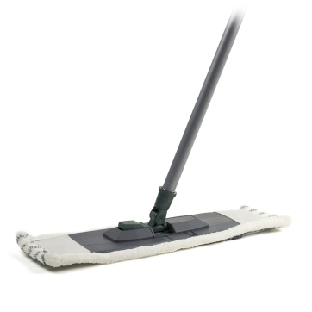 | EKB043 | 4811784000027 | Universalwischer mit Griff 110 cm, austauschbare Mikrofasermopp (50 g) | разобранный | 12 | 1200 | 160 | 180 | 0.430 | 5.160 | 600 | 720 | 1.2 | 309.60 | 1.76 | 1267.20
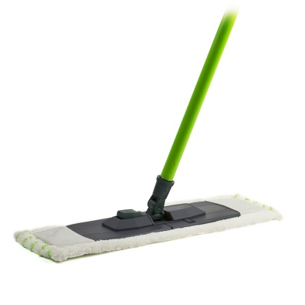 | EKB044 | 4811784000034 | Universalwischer mit Griff 120 cm, austauschbare Mikrofasermopp (50 g) | разобранный | 12 | 1200 | 160 | 180 | 0.435 | 5.220 | 600 | 240 | 0.4 | 104.40 | 1.91 | 458.40
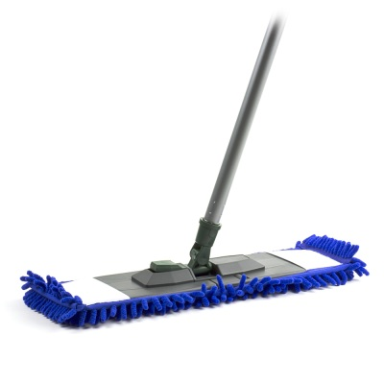 | EKB030 | 4811784000058 | Universalmop mit 120 cm Griff, austauschbarer Mikrofasermopp CINEL (85 g) | разобранный | 12 | 1200 | 160 | 180 | 0.448 | 5.376 | 600 | 720 | 1.2 | 322.56 | 2.33 | 1677.60
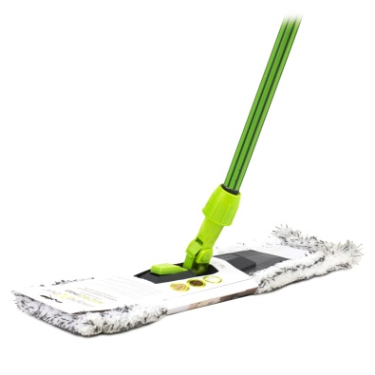 | EKB025 | 4811784000478 | Universalmopp mit gummiertem Griff 118 cm Mikrofasermopp (95 g) | разобранный | 12 | 1200 | 160 | 180 | 0.480 | 5.760 | 600 | 0 | 0.0 | 0.00 | 3.07 | 0.00
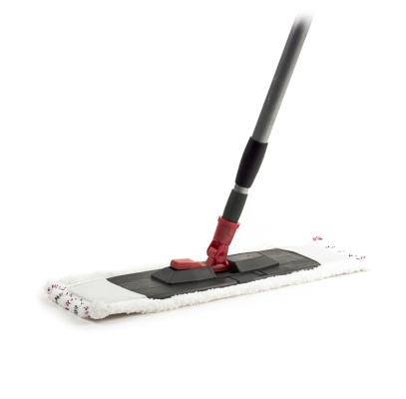 | EKB012 | 4811784000041 | Universalmopp mit Teleskopgriff 120 cm, austauschbare Mikrofasermopp (50 g) | собранный | 10 | 1200 | 160 | 200 | 0.434 | 4.340 | 500 | 720 | 1.4 | 312.48 | 2.32 | 1670.40
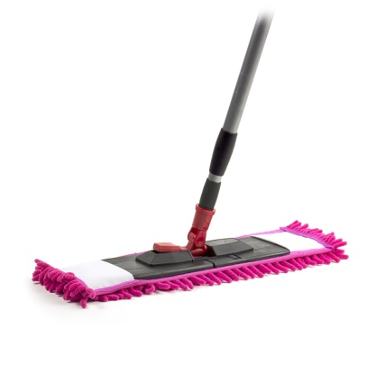 | EKB029 | 4811784000010 | Universalmopp mit Teleskopgriff 120 cm, austauschbarer Mikrofasermopp CINEL (85 g) | собранный | 10 | 1200 | 160 | 200 | 0.484 | 4.840 | 500 | 480 | 1.0 | 232.32 | 2.73 | 1310.40
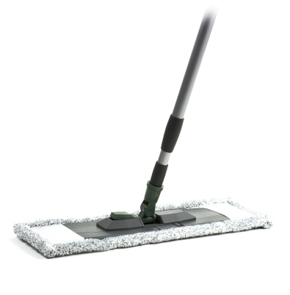 | EKB049 | 4811784000089 | Universalmopp mit Teleskopgriff 130 cm, austauschbare Mikrofasermopp (60 g) | собранный | 10 | 1200 | 160 | 200 | 0.453 | 4.530 | 500 | 200 | 0.4 | 90.60 | 2.59 | 518.00
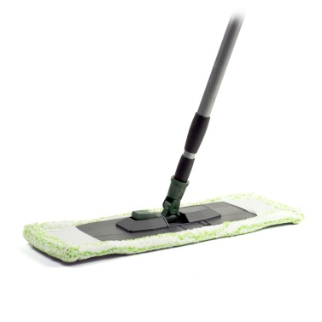 | EKB047 | 4811784000065 | Universalwischer mit Teleskopgriff 130 cm, austauschbare Mikrofasermopp (90 g) | собранный | 10 | 1200 | 160 | 200 | 0.494 | 4.940 | 500 | 0 | 0.0 | 0.00 | 2.82 | 0.00
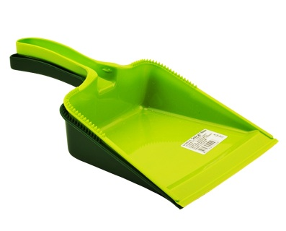 | SPB051BG | 4811784000096 | Reinigungsschaufel | - | 40 | 450 | 290 | 300 | 0.064 | 2.560 | 1400 | 400 | 0.3 | 25.60 | 0.26 | 104.00
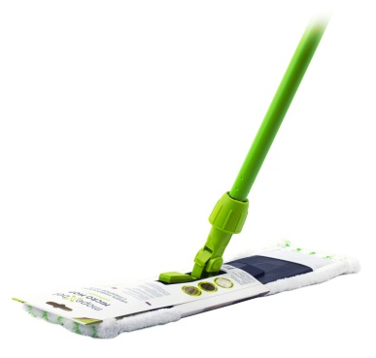 | EKB032 | 4811784000287 | Universalmopp mit Griff 120 cm, austauschbare Mikrofasermopp (0,048 kg) | разобранный | 12 | 1200 | 160 | 180 | 0.453 | 5.436 | 600 | 0 | 0.0 | 0.00 | 2.21 | 0.00
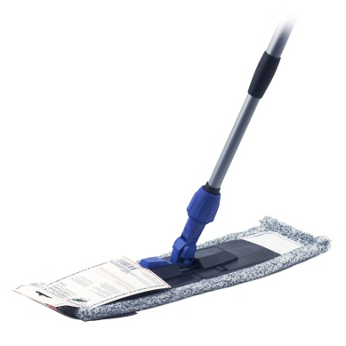 | EKB033 | 4811784000270 | Universalmopp mit Teleskopgriff 120 cm, austauschbare Mikrofasermopp (60 g) | собранный | 10 | 1200 | 160 | 200 | 0.469 | 4.690 | 500 | 0 | 0.0 | 0.00 | 2.73 | 0.00
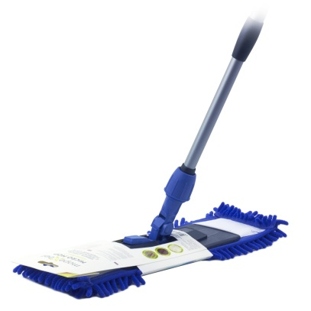 | EKB028 | 4811784000263 | Universalmopp mit Teleskopgriff 120 cm, austauschbarer Mikrofaseraufsatz CINEL (85 g) | собранный | 10 | 1200 | 160 | 200 | 0.493 | 4.930 | 500 | 0 | 0.0 | 0.00 | 3.08 | 0.00
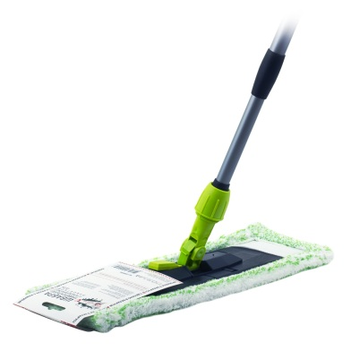 | EKB053 | 4811784000256 | Universalmopp mit Teleskopgriff 120 cm, austauschbare Mikrofasermopp (90 g) | собранный | 10 | 1200 | 160 | 200 | 0.503 | 5.030 | 500 | 0 | 0.0 | 0.00 | 3.25 | 0.00
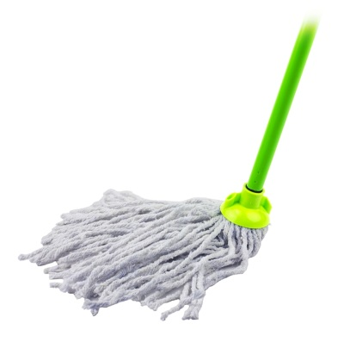 | KMB062 | 4811784000195 | MOP MOP rund KMV mit Griff 120 cm mit austauschbarem Aufsatz 0,2 kg | разобранный | 14 | 1200 | 160 | 180 | 0.340 | 4.760 | 700 | 700 | 1.0 | 238.00 | 1.52 | 1064.00
 | KMB063 | 4811784000225 | MOP MOP rund KMV mit Griff 120 cm mit austauschbarem Aufsatz 0,28 kg | разобранный | 14 | 1200 | 180 | 160 | 0.420 | 5.880 | 700 | 0 | 0.0 | 0.00 | 1.44 | 0.00
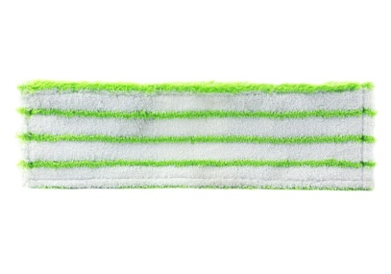 | EMB001 | 4811784000294 | Austauschbares Mikrofaser-Mopp (50 g) - (3 Typen) | - | 80 | 480 | 320 | 340 | 0.060 | 4.800 | 2400 | 400 | 0.2 | 24.00 | 0.68 | 272.00
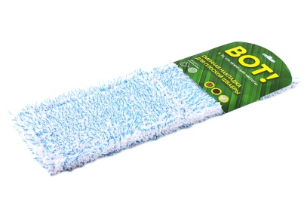 | EMB002 | 4811784000409 | Austauschbare Mikrofaser-Mopp (60 g) | - | 80 | 480 | 320 | 340 | 0.069 | 5.520 | 2400 | 0 | 0.0 | 0.00 | 0.70 | 0.00
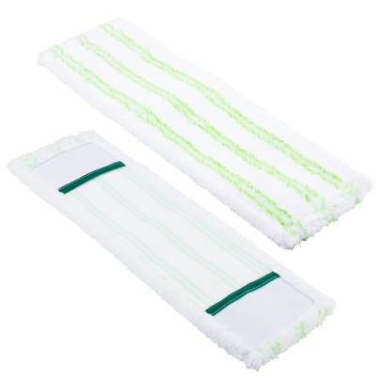 | EMB003 | 4811784000416 | Austauschbares Mikrofaser-Mopp mit Schleifmittel (60 g) | - | 80 | 480 | 320 | 340 | 0.090 | 7.200 | 2400 | 480 | 0.2 | 43.20 | 0.74 | 355.20
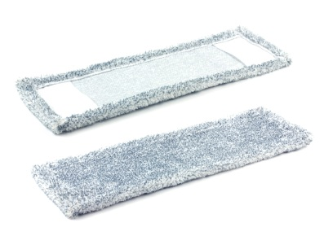 | EMB004 | 4811784000492 | Austauschbare Abdeckung für Flachmopp (90 g) | - | 60 | 480 | 320 | 340 | 0.091 | 5.460 | 2400 | 0 | 0.0 | 0.00 | 1.22 | 0.00
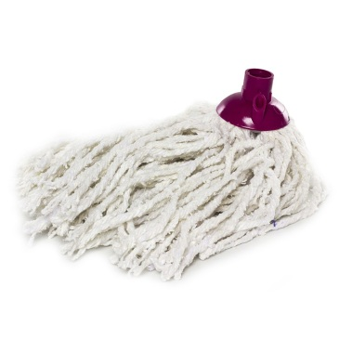 | KMB001 | 4811784000102 | Runder Moppkopf. Baumwolle 80%, Polyester 20%, 0,1 kg | - | 100 | 590 | 390 | 380 | 0.130 | 13.000 | 2000 | 0 | 0.0 | 0.00 | 0.46 | 0.00
 | KMB003 | 4811784000119 | Runder Moppkopf. Baumwolle 80%, Polyester 20%, 0,14 kg | - | 70 | 590 | 390 | 380 | 0.165 | 11.550 | 1400 | 0 | 0.0 | 0.00 | 0.52 | 0.00
 | KMB006 | 4811784000126 | Runder Moppkopf. Baumwolle 80%, Polyester 20%, 0,2 kg | - | 60 | 590 | 390 | 380 | 0.206 | 12.360 | 1200 | 0 | 0.0 | 0.00 | 0.65 | 0.00
 | KMB007 | 4811784000133 | Runder Moppkopf. Baumwolle 80%, Polyester 20%, 0,22 kg | - | 50 | 590 | 390 | 380 | 0.217 | 10.850 | 1000 | 0 | 0.0 | 0.00 | 0.75 | 0.00
 | KMB010 | 4811784000158 | Runder Moppkopf. Baumwolle 80%, Polyester 20%, 0,28 kg | - | 40 | 590 | 390 | 380 | 0.310 | 12.400 | 800 | 0 | 0.0 | 0.00 | 0.92 | 0.00
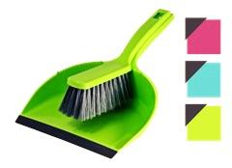 | SPB050 | 4811784000836 | Set: Schaufel + Bürstenbesen | собранный | 12 | 400 | 300 | 350 | 0.163 | 1.956 | 672 | 240 | 0.4 | 39.12 | 0.61 | 146.40
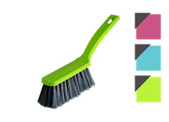 | SPB050Z | 4811784000829 | Besenbürste | - | 30 | 400 | 300 | 240 | 0.076 | 2.280 | 2400 | 0 | 0.0 | 0.00 | 0.31 | 0.00
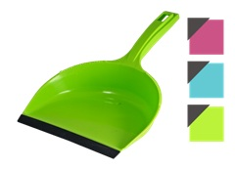 | SPB051 | 4811784000812 | Reinigungsschaufel mit Gummiband | - | 30 | 400 | 300 | 350 | 0.084 | 2.520 | 1680 | 450 | 0.3 | 37.80 | 0.31 | 139.50
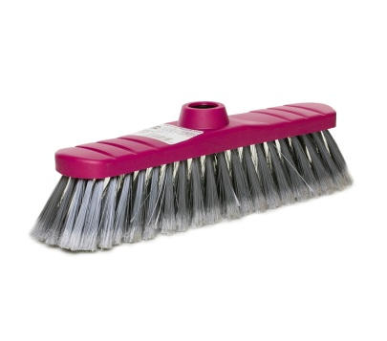 | SPB010 | 4811784000850 | Bodenbürste | - | 30 | 400 | 300 | 420 | 0.189 | 5.670 | 1440 | 0 | 0.0 | 0.00 | 0.50 | 0.00
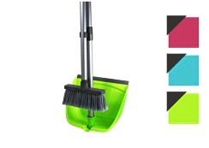 | SPВ022 | 4811784000843 | Besen + Schaufel (faltbar) | собранный | 16 | 1200 | 400 | 290 | 0.539 | 8.624 | 192 | 0 | 0.0 | 0.00 | 1.62 | 0.00
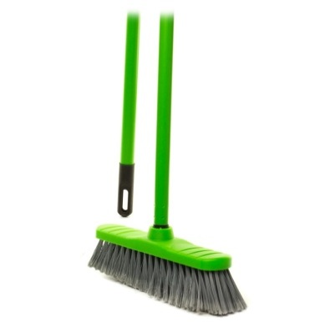 | SPВ028 | 4811784000867 | Bürste mit Griff 110 cm, 300x75x1180 mm | собранный | 20 | 1200 | 400 | 210 | 0.387 | 7.740 | 320 | 0 | 0.0 | 0.00 | 0.94 | 0.00
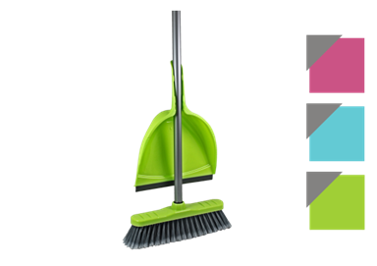 | POSB05 | 4811784000874 | Bodenbürste + Schaufel | собранный | 16 | 300 | 400 | 1200 | 0.397 | 6.352 | 160 | 0 | 0.0 | 0.00 | 1.62 | 0.00

 |  |  |  |  |  |  |  |  |  |  | ОБЩАЯ |  | 7.9 | 1741.88 |  | 8983.10

